5.11
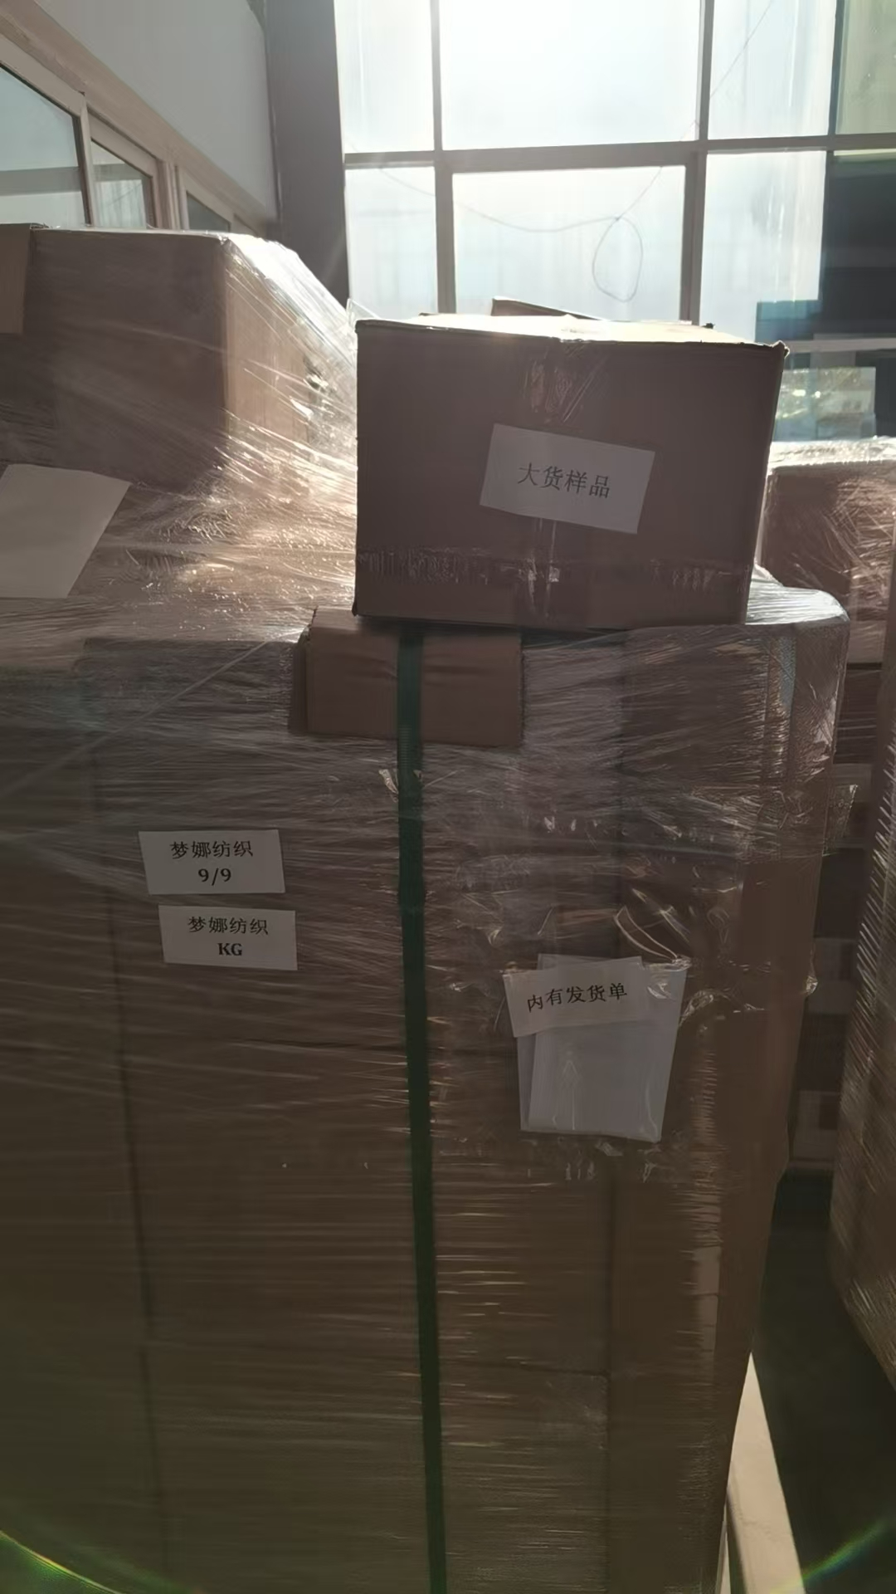
（Relay Packaging Technology & Solution Delivery List）
Shipping Date 发货日期: |  |  | 2025-05-11
快递单号: |  |  | 顺心捷达 S70248919723

订单号 | 产品型号 | PO号 | 订单数 | 总实发数 | 总箱数 | 装箱明细
S25040675 | FFGD/26/M11944G-UK-SHADE2 | 4500331038 | 10050 | 10251 | 17 | 16箱*600个+1箱*651个 托盘号9/9
合计： |  |  |  | 10251 | 17

订单号 | 产品型号 | PO号 | 订单数 | 总实发数 | 总箱数 | 装箱明细
S25040650 | FFGD/26/M11944G-UK-SHADE2 | 4500330538 | 30150 | 30753 | 51 | 49箱*600个+1箱*676个+1箱*677 托盘号1/9 2/9 3/9
合计： |  |  |  | 30753 | 51

订单号 | 产品型号 | PO号 | 订单数 | 总实发数 | 总箱数 | 装箱明细
S25040650 | FFGD/26/M11944G-UK-BLACK | 4500330538 | 50250 | 51255 | 86 | 85箱*600个+1箱*255个 托盘号4/9 5/9 6/9 7/9 8/9
合计： |  |  |  | 51255 | 86

订单号 | 产品型号 | PO号 | 订单数 | 总实发数 | 总箱数 | 装箱明细
S25040784 | GE/01/M3621 Mengna专用 |  | 510 | 510 | 1 | 1箱*510个 托盘号9/9
合计： |  |  |  | 510 | 1
